Bai1
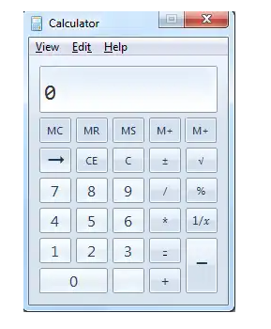
1
2
3
5
6
4
7
8

 | Try to catch all of things that you think they are the bugs/errors or they should be adjusted for correctness or better

BUG_ID | BUG_OVERVIEW | BUG_DETAIL | EXPECTED RESULT | NOTE/ REFERRENCES
1 | Thiếu chức năng | Thiếu button Minimize | Cần có button minimize ở bên phải hệ thống button | Note 1
2 | Vi phạm chuẩn window | 2 button Restore và Close có kích thước khác nhau | System button phải có kích thước bằng nhau | Note 1
3 | Dư Shortcut | Menu Edit có 2 shorcut key | Chỉ giữ lại shortcut key tại E | Note 2
4 | Dư Button | Có 2 Button M+ | Giữ lại 1 button M+ và thay 1 button M+ thành M- | Note 3
5 | Sai button | Button phải là mũi tên "<-" thay vì "->" | Thay đổi chiều button mũi tên từ "->" thành "<-" | Note 4
6 | Thiếu button | Thiếu button dấu . | Thêm button dấu chấm "." | Note 5
7 | Sai vị trí button | Button phải là dấu - thay vì dấu = | Thay đổi vị trí button dấu "-" và dấu "=" | Note 6
8 | Vi phạm chuẩn window | Button 0 có kích thước khác với các button còn lại | Button 0 phải có kích thước bằng button còn lại | Note 7
9 | Dư Button | Button -> và button CE có cùng chức năng | Chỉ giữ lại 1 button | Note 8

Bai2
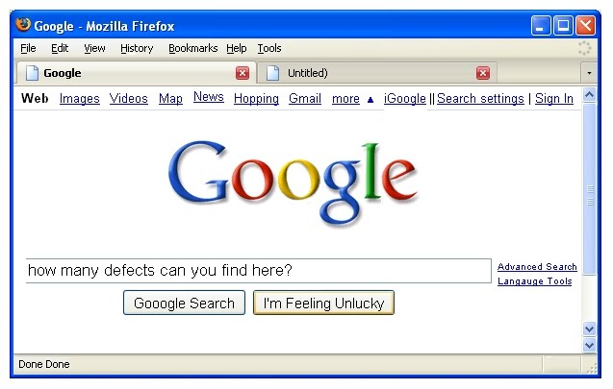
15
2
9
21
12
20
6
17
19
1
18
16
8
10
14
5
7Xóa dấu ")"
3
4
11
13
22
23

 | Try to catch all of things that you think they are the bugs/errors or they should be adjusted for correctness

BUG_ID | BUG_OVERVIEW | BUG_DETAIL | EXPECTED RESULT | NOTE/ REFERRENCES
1 | Sai hình button | Button Minimize không ở chính giữa button | Căn chỉnh hình button minimize ra giữa | Note 1
2 | Sai hình button | Button Close vi phạm chuẩn window | Sửa hình button close thành chữ X | Note 2
3 | Vi phạm chuẩn window | Khoảng cách giữa Bookmarks và Helps hẹp hơn so với phần còn lại | Điều chỉnh lại khoảng cách giữa Bookmarks và helps | Note 3
4 | Thiếu chức năng | Thiếu chức năng Settings | Bổ sung chức năng settings | Note 4
5 | Sai chức năng | Trang web đã hiện done nhưng trang vẫn đang load | Sửa icon load | Note 5
6 | Sai chữ | Chữ Untitled) dư dấu ")" | Xóa dấu ")" | Note 6
7 | Thiếu chức năng | Thiếu chức năng thêm trang mới | Thêm chức năng thêm trang mới | Note 7
8 | Sai chữ | Chữ Map thiếu s | Sữa chữ Map thành Maps | Note 8
9 | Sai lệch chữ | Chữ News bị lệch lên trên so với các chứ khác | Căn chỉnh chữ News lại vị trí ngay hàng với các chữ còn lại | Note 9
10 | Sai chữ | Chữ Hopping bị sai | Sữa Hopping thành Shopping | Note 10
11 | Sai mẫu chữ | Chữ more không viết hoa như các chữ còn lại | Viết hoa chữ cái đầu từ more | Note 11
12 | Sai button | Button phải hướng xuống thay vì hướng lên | Sửa hướng button lại | Note 12
13 | Sai chữ | Chữ iGoogle bị dư chữ i | Sửa lại chữ iGoole thành Google | Note 12
14 | Dư kí hiệu | Kí hiệu || bị dư | Sửa thành | | Note 13
15 | Sai mẫu chữ | Chữ Sign In phải viết là Sign in | Bỏ viết hoa chữ I | Note 14
16 | Thiết kế chữ bị sai | Chữ O trong từ google không được đổ bóng | Đổ bóng chữ O | Note 15
17 | Thiết kế bị lỗi | Chữ how lấn ra ngoài mất khung và chữ how không đc viết hoa | Dời chữ how qua bên trái và viết hoa | Note 17
18 | Thiết kế bị lỗi | Thanh cuộn dọc bị dư 1 hình 3 gạch | Xoá bớt 1 dấu gạch | Note 16
19 | Sai chính tả | Chữ Google bị dư 1 chữ o | Xoá bớt 1 chữ o | Note 18
20 | Sai chính tả | Chữ language sai chính tả | Sửa lỗi chính tả | Note 19
21 | Dư chữ | Dư 1 chữ done | Xoá bớt 1 chữ done | Note 20
22 | Dư kí hiệu | Dư 1 kí hiệu đi xuống của thanh ngang | Xoá bớt 1 kí hiệu | Note 21
23 | Trùng lập chức năng | Chữ history và help bị trùng shortcut | Thay đổi shortcut history or help | Note 22
24 | Sai chữ | Chữ Unlucky phải là Lucky | Thay chữ Unlucky thành Lucky | Note 23

Bai3
1
3
2
4
5
6

Try to catch all of things that you think they are the bugs/errors or they should be adjusted for correctness

BUG_ID | BUG_OVERVIEW | BUG_DETAIL | EXPECTED RESULT | NOTE/ REFERRENCES
1 | Tên thương hiệu bị sai sót | Fuzzing book phải nên viết hoa chữ B | Viết thành FuzzingBook | Note 1
2 | Căn chỉnh sai | Check box bị đưa vào trong | Dời checkbox ra ngay với các thực thể khác | Note 2
3 | Tên thương hiệu bị sai sót | Fuzzing book phải nên viết hoa chữ B | Viết thành FuzzingBook | Note 3
4 | Sai chức năng | Thanh chọn sản phẩm phải là Drop down | Chỉnh sủa thành thanh dropdown | Note 4
5 | Sai chức năng | Thanh chọn mã zip thì nên dùng nút tăng giảm | Chỉnh sửa thành input number | Note 5
6 | Sai màu sắc | Màu thẻ a phải là màu đỏ để phù hợp với toàn thể | Thay đổi màu của thẻ a | Note 6

Bai4
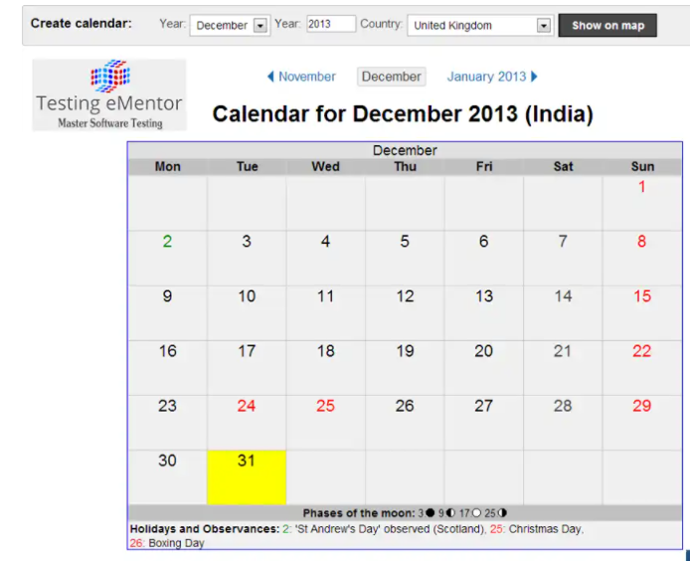
5
4
1
2
3
6
7
8
9

 | Try to catch all of things that you think they are the bugs/errors or they should be adjusted for correctness

BUG_ID | BUG_OVERVIEW | BUG_DETAIL | EXPECTED RESULT | NOTE/ REFERRENCES
1 | Sai tên chức năng | Mục chọn tháng nhưng lại ghi là Year | Sửa Year thành Month | Note 1
2 | Thiếu chức năng | Mục chọn năm nên là spinner | Thêm spinner cho Year | Note 2
3 | Button sai tên | Button phải là show thay vì show on map | Sửa button thành show | Note 3
4 | Sai cấu trúc | Trong lịch sau tháng 12 phải là tháng 1 năm tiếp theo | Thay 2013 thành 2014 | Note 4
5 | Sai chức năng | Lịch tìm kiếm của UK nhưng lại cho ra kết quả India | Thay quốc gia đúng với tìm kiếm | Note 5
6 | Sai màu nền | Màu nên bị khác so với phần còn lại | Thay màu nền giống với các ngày còn lại | Note 6
7 | Thiếu chức năng | Ngày 24 được tô đỏ nhưng lại không được ghi chú ở dưới | Thêm ghi chú ngày lễ cho 24 | Note 7
8 | Sai màu | Màu ngày 2 bị khác so với các ngày được tô còn lại | Thay đổi màu xanh thành đỏ | Note 8
9 | Thiếu tô màu | Ghi chú ngày lễ nhưng lại quên tô đỏ | Tô đỏ ngày 26 | Note 9

